URSS
Grafico No. 3 Evolución de las Escuelas URSS
 | EVOLUCION DE LAS ESCUELAS
Escuelas Primarias y Secundarias en 1914 | 8000000
Escuelas Primarias y Secundarias en 1936-37 | 28000000
Grafico No. 4 Evolución de Alumnos URSS
 | EVOLUCION ALUMNOS
Numero de Alumnos en 1914 | 112000
Numero de Alumnos en 1936-37 | 542000

 | Fuente: Samaniego Boneu, Mercedes 2009. Historia Contemporánea De Europa | Fuente: Samaniego Boneu, Mercedes 2009. Historia Contemporánea De Europa

Grafico No. 5 Proceso Electoral URSS
TOTAL DE ELECTORES DEL PROCESO | 94000000
Electores Participantes en el Proceso | 91000000
Grafico No. 6 al Socialismo EN URSS
 | RESPALDO AL SOCIALISMO EN URSS
Electores que Respaldaron al Socialismo | 90368000
Electores que No Respaldaron al Socialismo | 632000

Fuente: Samaniego Boneu, Mercedes 2009. Historia Contemporánea De Europa |  | Fuente: Samaniego Boneu, Mercedes 2009. Historia Contemporánea De Europa

China
Grafico No 8. Población China (1820-1900)
Grafico No.9 Población China (1910 - 1950)
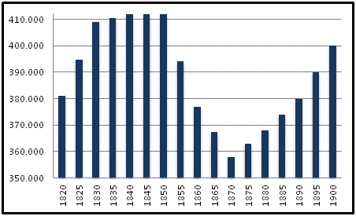
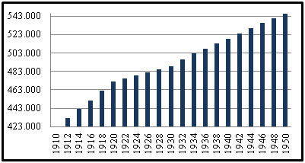

 | Fuentes: Maddison 2001. The World Economy: A Millennial Perspective

Fuentes: Maddison 2001. The World Economy: A Millennial Perspective

Chile
 |  | Grafico No.10 Huelgas Y Toma De Terrenos, Chile: 1970-1973 |  |  |  |  | Grafico No. 11 Tasa De Crecimiento Del PIB
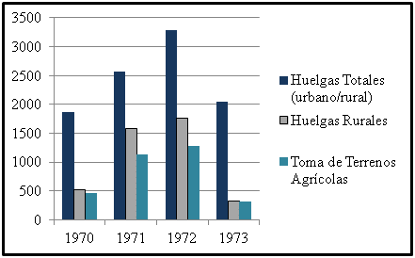
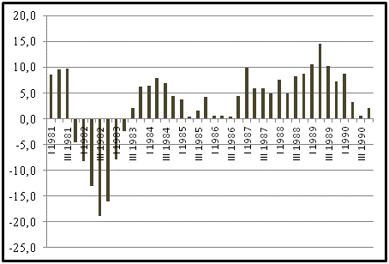

Fuente: Tinsman Heidi, La Tierra para el que la Trabaja: Genero, Sexualidad y movimientos Campesinos en la Reforma Agraria

 |  |  |  |  | Fuente: Banco Central de Chile, Estadísticas Económicas

 |  | Gráfico No. 15 Evolución De Línea De Pobreza |  |  |  | Grafico No. 13 Tasa De Desempleo
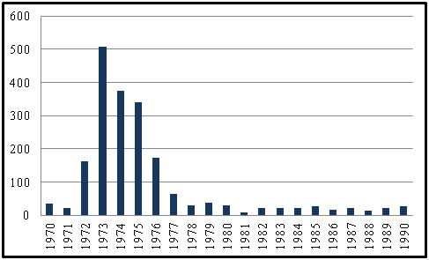
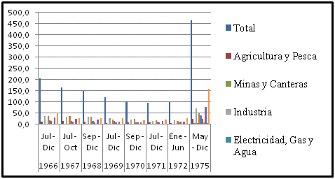

 |  |  |  |  | Fuente: Banco Central de Chile, Estadísticas Económicas

Fuente: Banco Central de Chile, Estadísticas Económicas

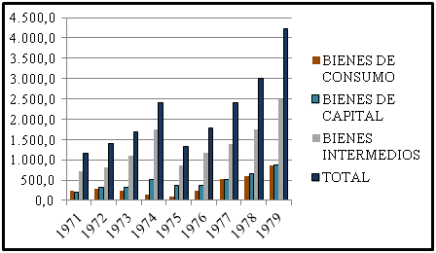
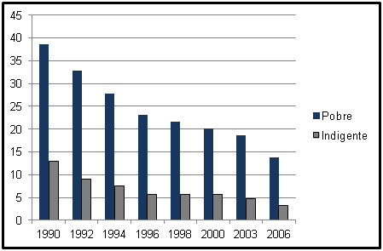
 |  | Grafico No.14 Importaciones
 |  |  |  |  |  |  | Gráfico No. 15 Evolución De Línea De Pobreza

 |  | Fuente: Banco Central de Chile, Estadísticas Económicas

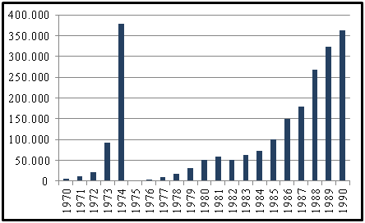
 |  |  |  |  |  | Fuente: DEPLAN. Serie de análisis de resultados de la Encuesta de Caracterización Socioeconómica Nacional (CASEN) 2006. N 1. La situación de la Pobreza en Chile 2006
 |  |  | Grafico No. 16 Promedio Cuenta Corriente
 |  |  |  |  |  |  | Grafico No.17 PIB Per Cápita Corriente En Dólares
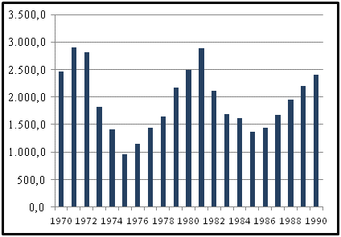

 | Fuente: Tinsman Heidi, La Tierra para el que la Trabaja: Genero, Sexualidad y movimientos Campesinos en la Reforma Agraria

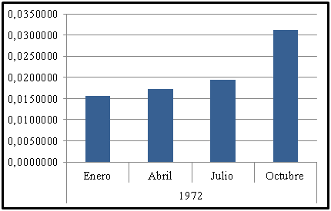
 |  |  |  |  | Fuente: Banco Central de Chile, Estadísticas Económicas
 |  |  | Grafico No.18 Economía Social De Mercado
 |  |  |  |  |  | Grafico No. 19 Economía Social De Mercado
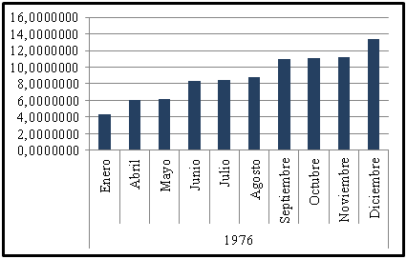

Fuente: Banco Central de Chile, Estadísticas Económicas
 |  |  |  | Fuente: Banco Central de Chile, Estadísticas Económicas

 |  |  | Grafico No. 20 Línea De Pobreza

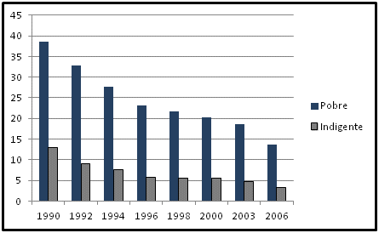

Fuente: Banco Central de Chile, Estadísticas Económicas

Otros
EVOLUVIÓN DEL SALARIO URSS
 | SALARIO
1933 | 34000000000
1937 | 81000000000
FONDOS DE SEGUROS SOCIALES URSS
 | FONDOS DE SEGUROS SOCIALES
1933 | 4600000000
1937 | 5600000000

